一层布局
货位编码设计共10位，规则如下
2位楼层编码+2位存放区编码+2位类型编码+2位所在排+2位所在列
货位定义相关代码
序号 | 中文描述 |  |  | 编码值
1 | 楼层 |  |  | 01：一楼；02：二楼
2 | 存放区 |  |  | 01：月台区；02：入库缓存区；03：出库缓存区；04：提升机；05：拆码垛区06：栈板缓存区； 07：AGV停放区
3 | 类型 |  |  | 01：单栈板小货位；02：拼接栈板大货位；
4 | 货位排 |  |  | 根据平面图从南往北顺序为01，02------10,11
5 | 货位列 |  |  | 根据平面图从西往东顺序为01，02------10,11
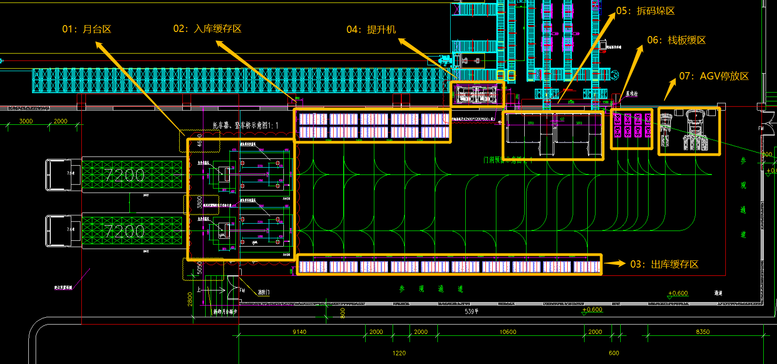

货位编码示例如下：
 |  |  |  |  |  |  |  | 一号提升机（一楼） 0104020101 | 二号提升机（一楼） 0104020102

 |  |  | 0102020201 | 0102020202 | 0102020203 | 0102020204 | 0102020205 |  |  | 一号拆垛机进货位置0105020101 | 一号拆垛机补栈板位置 0105010101 |  | 二号拆垛机进货位置0105020102 | 二号拆垛机补栈板位置 0105010102 | 0106010201 | 0106010202 | 0106010203 | 0106010204 | 0107010101 | 0107040102
 |  |  | 0102020101 | 0102020102 | 0102020103 | 0102020104 | 0102020105 |  |  |  |  |  |  |  | 0106010101 | 0106010102 | 0106010103 | 0106010104

一号月台 0101020201

二号月台 0101020101

 |  |  | 0103020101 | 0103020102 | 0103020103 | 0103020104 | 0103020105 | 0103020106 | 0103020107 | 0103020108 | 0103020109 | 0103020110

0102020201-G | 0102020202-G | 0102020203-G | 0102020204-G | 0102020205-G | -G | -G | 一号拆垛机进货位置0105020101-G | 一号拆垛机补栈板位置 0105010101-G | -G
0102020101-G | 0102020102-G | 0102020103-G | 0102020104-G | 0102020105-G | -G | -G | -G | -G | -G
0103020101-G | 0103020102-G | 0103020103-G | 0103020104-G | 0103020105-G | 0103020106-G | 0103020107-G | 0103020108-G | 0103020109-G | 0103020110-G

0102020201-P | 0102020202-P | 0102020203-P | 0102020204-P | 0102020205-P | -P | -P | 一号拆垛机进货位置0105020101-P | 一号拆垛机补栈板位置 0105010101-P | -P
0102020101-P | 0102020102-P | 0102020103-P | 0102020104-P | 0102020105-P | -P | -P | -P | -P | -P
0103020101-P | 0103020102-P | 0103020103-P | 0103020104-P | 0103020105-P | 0103020106-P | 0103020107-P | 0103020108-P | 0103020109-P | 0103020110-P

0102020201-R | 0102020202-R | 0102020203-R | 0102020204-R | 0102020205-R | -R | -R | 一号拆垛机进货位置0105020101-R | 一号拆垛机补栈板位置 0105010101-R | -R
0102020101-R | 0102020102-R | 0102020103-R | 0102020104-R | 0102020105-R | -R | -R | -R | -R | -R
0103020101-R | 0103020102-R | 0103020103-R | 0103020104-R | 0103020105-R | 0103020106-R | 0103020107-R | 0103020108-R | 0103020109-R | 0103020110-R

0102020201-G | 0102020202-G | 0102020203-G | 0102020204-G | 0102020205-G | -G | -G | 一号拆垛机进货位置0105020101-G | 一号拆垛机补栈板位置 0105010101-G | -G
0102020101-G | 0102020102-G | 0102020103-G | 0102020104-G | 0102020105-G | -G | -G | -G | -G | -G
0103020101-G | 0103020102-G | 0103020103-G | 0103020104-G | 0103020105-G | 0103020106-G | 0103020107-G | 0103020108-G | 0103020109-G | 0103020110-G

0102020201-P | 0102020202-P | 0102020203-P | 0102020204-P | 0102020205-P | -P | -P | 一号拆垛机进货位置0105020101-P | 一号拆垛机补栈板位置 0105010101-P | -P
0102020101-P | 0102020102-P | 0102020103-P | 0102020104-P | 0102020105-P | -P | -P | -P | -P | -P
0103020101-P | 0103020102-P | 0103020103-P | 0103020104-P | 0103020105-P | 0103020106-P | 0103020107-P | 0103020108-P | 0103020109-P | 0103020110-P

0102020201-R | 0102020202-R | 0102020203-R | 0102020204-R | 0102020205-R | -R | -R | 一号拆垛机进货位置0105020101-R | 一号拆垛机补栈板位置 0105010101-R | -R
0102020101-R | 0102020102-R | 0102020103-R | 0102020104-R | 0102020105-R | -R | -R | -R | -R | -R
0103020101-R | 0103020102-R | 0103020103-R | 0103020104-R | 0103020105-R | 0103020106-R | 0103020107-R | 0103020108-R | 0103020109-R | 0103020110-R

二层布局
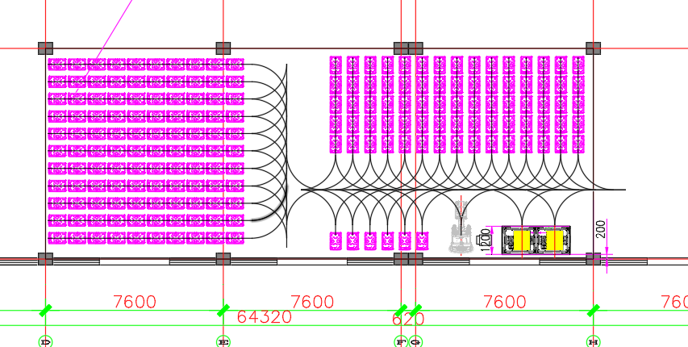
货位编码设计共10位，规则如下
2位楼层编码+2位存放区编码+2位类型编码+2位所在排+2位所在列
货位定义相关代码 |  |  |  |  |  |  |  |  |  |  |  |  |  |  |  |  |  | 二楼库位为KH-WCS进行管理，WMS只需告知从二楼缓存区域取货放到具体提升机位置即可，二楼缓存区域为2F-BF
序号 | 中文描述 |  |  | 编码值
1 | 楼层 |  |  | 01：一楼；02：二楼
2 | 存放区 |  |  | 01：月台区；02：入库缓存区；03：出库缓存区；04：提升机；05：拆码垛区06：栈板缓存区； 07：AGV停放区
3 | 类型 |  |  | 01：单栈板小货位；02：拼接栈板大货位；
4 | 货位排 |  |  | 根据平面图从南往北顺序为01，02------10,11
5 | 货位列 |  |  | 根据平面图从西往东顺序为01，02------10,11

0205011101 | 0205011102 | 0205011103 | 0205011104 | 0205011105 | 0205011106 | 0205011107 | 0205011108 | 0205011109 | 0205011110 | 0205011111 | 0205011112 | 0205011113 | 0205011114 | 0205011115 | 0205011116 | 0205011117 | 0205011118 | 0205011119 | 0205011120 | 0205011121 | 0205011122 | 0205011123 | 0205011124 | 0205011125
0205011001 | 0205011002 | 0205011003 | 0205011004 | 0205011005 | 0205011006 | 0205011007 | 0205011008 | 0205011009 | 0205011010 | 0205011011 | 0205011012 | 0205011013 | 0205011014 | 0205011015 | 0205011016 | 0205011017 | 0205011018 | 0205011019 | 0205011020 | 0205011021 | 0205011022 | 0205011023 | 0205011024 | 0205011025
0205010901 | 0205010902 | 0205010903 | 0205010904 | 0205010905 | 0205010906 | 0205010907 | 0205010908 | 0205010909 | 0205010910 | 0205010911 | 0205010912 | 0205010913 | 0205010914 | 0205010915 | 0205010916 | 0205010917 | 0205010918 | 0205010919 | 0205010920 | 0205010921 | 0205010922 | 0205010923 | 0205010924 | 0205010925
0205010801 | 0205010802 | 0205010803 | 0205010804 | 0205010805 | 0205010806 | 0205010807 | 0205010808 | 0205010809 | 0205010810 | 0205010811 | 0205010812 | 0205010813 | 0205010814 | 0205010815 | 0205010816 | 0205010817 | 0205010818 | 0205010819 | 0205010820 | 0205010821 | 0205010822 | 0205010823 | 0205010824 | 0205010825
0205010701 | 0205010702 | 0205010703 | 0205010704 | 0205010705 | 0205010706 | 0205010707 | 0205010708 | 0205010709 | 0205010710 | 0205010711 | 0205010712 | 0205010713 | 0205010714 | 0205010715 | 0205010716 | 0205010717 | 0205010718 | 0205010719 | 0205010720 | 0205010721 | 0205010722 | 0205010723 | 0205010724 | 0205010725
0205010601 | 0205010602 | 0205010603 | 0205010604 | 0205010605 | 0205010606 | 0205010607 | 0205010608 | 0205010609 | 0205010610
0205010501 | 0205010502 | 0205010503 | 0205010504 | 0205010505 | 0205010506 | 0205010507 | 0205010508 | 0205010509 | 0205010510
0205010401 | 0205010402 | 0205010403 | 0205010404 | 0205010405 | 0205010406 | 0205010407 | 0205010408 | 0205010409 | 0205010410
0205010301 | 0205010302 | 0205010303 | 0205010304 | 0205010305 | 0205010306 | 0205010307 | 0205010308 | 0205010309 | 0205010310
0205010201 | 0205010202 | 0205010203 | 0205010204 | 0205010205 | 0205010206 | 0205010207 | 0205010208 | 0205010209 | 0205010210 |  |  |  |  |  |  |  |  |  |  |  | 一号提升机 | 二号提升机
0205010101 | 0205010102 | 0205010103 | 0205010104 | 0205010105 | 0205010106 | 0205010107 | 0205010108 | 0205010109 | 0205010110 | 0205010111 | 0205010112 | 0205010113 | 0205010114 | 0205010115 | 0205010116 |  |  | 0207010101 |  |  | 204020101 | 204020102

